关系图
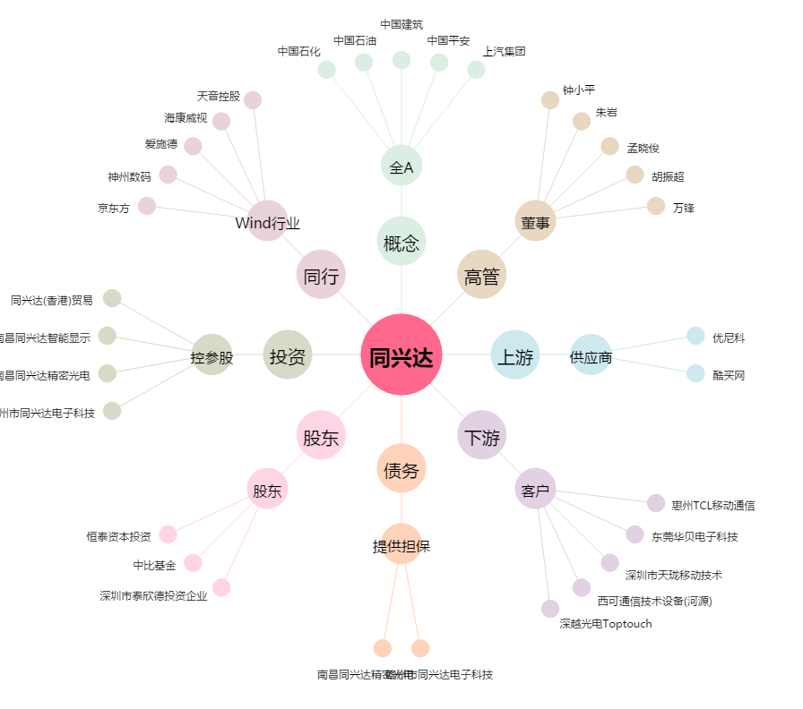
同兴达[002845.SZ] - 关系概览图

